Стрекоза
 |  |  |  |  | 119071, г. Москва, ул. Орджоникидзе, 10 тел/факс: (495) 790-7288 infomsk@d-dom.ru http://ddom-mos.ru
ДЕТСКАЯ И МОЛОДЕЖНАЯ МЕБЕЛЬ - СЕРИЯ "СТРЕКОЗА"
 |  |  |  |  |  |  |  |  | Дилерский прайс-лист с 24.09.2018

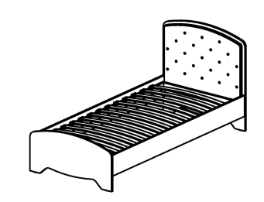
►►► Кровати ◄◄◄
Цвет: КАРКАС- гасиенда; МЯГКИЙ ЭЛЕМЕНТ - вельвет, жаккард, aquarel
 |  | Артикул | Наименование | Кол-во в изделии, шт. | Цена за единицу, рос. руб | Размер, мм | Вес брутто, кг | Объем, м3 | Кол-во мест
 |  | СФ-318601 | Кровать | 1 | 15,774 | 2091 x 954 x 953 | 60.9 | 0.19 | 3

матрас 2000х900

 |  | Артикул | Наименование | Кол-во в изделии, шт. | Цена за единицу, рос. руб | Размер, мм | Вес брутто, кг | Объем, м3 | Кол-во мест
 |  | СФ-318602 | Кровать | 1 | 21,773 | 2091 x 1254 x 953 | 75.9 | 0.19 | 3

матрас 2000х1200

►►► Тахта ◄◄◄
Цвет: КАРКАС- гасиенда; МЯГКИЙ ЭЛЕМЕНТ - вельвет, жаккард, aquarel; ФАСАДЫ - гасиенда\гасиенда, капучино\капучино, капучино\гасиенда
 |  | Артикул | Наименование | Кол-во в изделии, шт. | Цена за единицу, рос. руб | Размер, мм | Вес брутто, кг | Объем, м3 | Кол-во мест
 |  | СФ-318803 | Каркас кровати | 1 | 24,087 |  | 95.6 | 0.30 | 4
 |  | СФ-315903 | Стенка передняя (комплект) | 1 | 3,688 |  | 6.6 | 0.02 | 1

 |  |  | Итого за изделие: |  | 27,775 | 2036 х 997 х 1044 | 102.2 | 0.32 | 5
матрас 2000х900

матрас кровати верхней 2000х900
►►► Тахта с выдвижной кроватью ◄◄◄
Цвет: КАРКАС- гасиенда; МЯГКИЙ ЭЛЕМЕНТ - вельвет, жаккард, aquarel; ФАСАДЫ - гасиенда\гасиенда, капучино\капучино, капучино\гасиенда
 |  | Артикул | Наименование | Кол-во в изделии, шт. | Цена за единицу, рос. руб | Размер, мм | Вес брутто, кг | Объем, м3 | Кол-во мест
 |  | СФ-318605 | Кровать (верхняя) | 1 | 20,055 |  | 76.5 | 0.30 | 3
 |  | СФ-318806 | Каркас кровати (выкатной) | 1 | 4,796 |  | 33.2 | 0.10 | 2
 |  | СФ-315806 | Стенка передняя | 1 | 2,506 |  | 6.4 | 0.02 | 1

матрас кровати выкатной 1900х800
 |  |  | Итого за изделие: |  | 27,357 | 2036 х 997 х 1044 | 116.1 | 0.42 | 6

►►► Тумба прикроватная ◄◄◄
Цвет: КАРКАС- гасиенда; ФАСАДЫ - гасиенда\гасиенда, капучино\капучино, капучино\гасиенда
 |  | Артикул | Наименование | Кол-во в изделии, шт. | Цена за единицу, рос. руб | Размер, мм | Вес брутто, кг | Объем, м3 | Кол-во мест
 |  | СФ-312902 | Каркас тумбы | 1 | 5,361 |  | 28.4 | 0.06 | 2
 |  | СФ-315852 | Стенка передняя (комплект) | 1 | 2,860 |  | 3.5 | 0.01 | 1

 |  |  | Итого за изделие: |  | 8,221 | 516 х 550 х 588 | 31.9 | 0.07 | 3

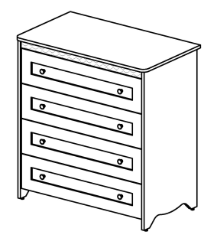
►►► Комод ◄◄◄
Цвет: КАРКАС- гасиенда; ФАСАДЫ - гасиенда\гасиенда, капучино\капучино, капучино\гасиенда
 |  | Артикул | Наименование | Кол-во в изделии, шт. | Цена за единицу, рос. руб | Размер, мм | Вес брутто, кг | Объем, м3 | Кол-во мест
 |  | СФ-312901 | Каркас комода | 1 | 11,687 |  | 69.7 | 0.15 | 2
 |  | СФ-315894 | Стенка передняя (комплект) | 1 | 6,875 |  | 10.6 | 0.02 | 1

 |  |  | Итого за изделие: |  | 18,562 | 966 х 550 х 1032 | 80.3 | 0.17 | 3

►►► Столы ◄◄◄
Цвет: КАРКАС- гасиенда; ФАСАДЫ - гасиенда\гасиенда, капучино\капучино, капучино\гасиенда
 |  | Артикул | Наименование | Кол-во в изделии, шт. | Цена за единицу, рос. руб | Размер, мм | Вес брутто, кг | Объем, м3 | Кол-во мест
 |  | СФ-311901 | Каркас стола | 1 | 8,585 |  | 50.6 | 0.11 | 3
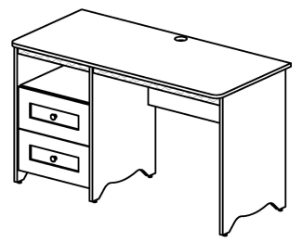
 |  | СФ-315852 | Стенка передняя (комплект) | 1 | 2,860 |  | 3.5 | 0.01 | 1

 |  |  | Итого за изделие: | изобр. | 11,445 | 1300 х 600 х 760 | 54.1 | 0.12 | 4
 |  | СФ-311911 | Каркас стола | 1 | 8,585 |  | 50.6 | 0.11 | 3
 |  | СФ-315852 | Стенка передняя (комплект) | 1 | 2,860 |  | 3.5 | 0.01 | 1

 |  |  | Итого за изделие: | зерк. | 11,445 | 1300 х 600 х 760 | 54.1 | 0.12 | 4

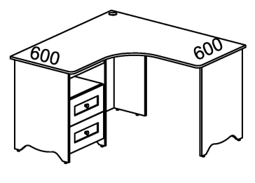
 |  | Артикул | Наименование | Кол-во в изделии, шт. | Цена за единицу, рос. руб | Размер, мм | Вес брутто, кг | Объем, м3 | Кол-во мест
 |  | СФ-311902 | Каркас стола | 1 | 10,595 |  | 62.7 | 0.14 | 4
 |  | СФ-315852 | Стенка передняя (комплект) | 1 | 2,860 |  | 3.5 | 0.01 | 1

 |  |  | Итого за изделие: | изобр. | 13,455 | 1300 х 1300 х 760 | 66.2 | 0.15 | 5
 |  | СФ-311912 | Каркас стола | 1 | 10,595 |  | 62.7 | 0.14 | 4
 |  | СФ-315852 | Стенка передняя (комплект) | 1 | 2,860 |  | 3.5 | 0.01 | 1

 |  |  | Итого за изделие: | зерк. | 13,455 | 1300 х 1300 х 760 | 66.2 | 0.15 | 5

►►► Полки настольные ◄◄◄
Цвет: гасиенда
 |  | Артикул | Наименование | Кол-во в изделии, шт. | Цена за единицу, рос. руб | Размер, мм | Вес брутто, кг | Объем, м3 | Кол-во мест
 |  | СФ-316401 | Полка настольная | 1 | 2,352 | 618 x 618 x 600 | 8.4 | 0.02 | 1

 |  | Артикул | Наименование | Кол-во в изделии, шт. | Цена за единицу, рос. руб | Размер, мм | Вес брутто, кг | Объем, м3 | Кол-во мест
 |  | СФ-316402 | Полка настольная | 1 | 4,141 | 920 x 268 x 292 | 13.4 | 0.04 | 2

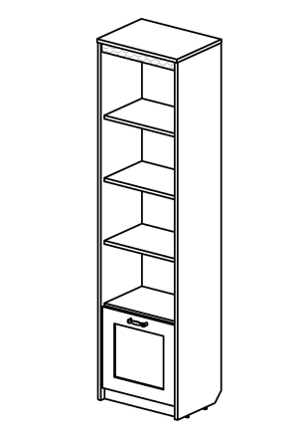
►►► Шкафы глубиной 360 мм ◄◄◄
Цвет: КАРКАС- гасиенда; ФАСАДЫ, ДВЕРИ - гасиенда\гасиенда, капучино\капучино, капучино\гасиенда
 |  | Артикул | Наименование | Кол-во в изделии, шт. | Цена за единицу, рос. руб | Размер, мм | Вес брутто, кг | Объем, м3 | Кол-во мест
 |  | СФ-314109 | Каркас шкафа | 1 | 8,262 |  | 35.4 | 0.09 | 2
 |  | СФ-315854 | Дверь (универсальная) | 1 | 1,429 |  | 3.2 | 0.01 | 1

 |  |  | Итого за изделие: |  | 9,691 | 488 х 360 х 1892 | 38.6 | 0.10 | 3

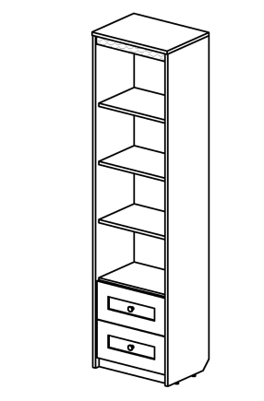
 |  | Артикул | Наименование | Кол-во в изделии, шт. | Цена за единицу, рос. руб | Размер, мм | Вес брутто, кг | Объем, м3 | Кол-во мест
 |  | СФ-314116 | Каркас шкафа | 1 | 9,905 |  | 47.9 | 0.11 | 3
 |  | СФ-315852 | Стенка передняя (комплект) | 1 | 2,860 |  | 3.5 | 0.01 | 1

 |  |  | Итого за изделие: |  | 12,765 | 488 х 360 х 1892 | 51.4 | 0.12 | 4

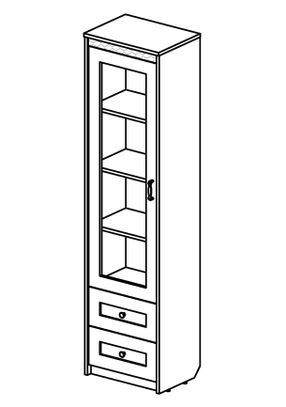
Цвет: КАРКАС- гасиенда; ДВЕРИ - гасиенда\стекло, капучино\стекло;ФАСАДЫ - гасиенда\гасиенда, капучино\капучино, капучино\гасиенда
 |  | Артикул | Наименование | Кол-во в изделии, шт. | Цена за единицу, рос. руб | Размер, мм | Вес брутто, кг | Объем, м3 | Кол-во мест
 |  | СФ-314111 | Каркас шкафа | 1 | 10,461 |  | 48.3 | 0.11 | 3
 |  | СФ-315402 | Дверь | 1 | 3,000 |  | 19.9 | 0.01 | 1
 |  | СФ-315852 | Стенка передняя (комплект) | 1 | 2,860 |  | 3.5 | 0.01 | 1

 |  |  | Итого за изделие: | изобр. | 16,321 | 488 х 360 х 1892 | 71.7 | 0.13 | 5
 |  | СФ-314111 | Каркас шкафа | 1 | 10,461 |  | 48.3 | 0.11 | 3
 |  | СФ-315403 | Дверь | 1 | 3,000 |  | 19.9 | 0.01 | 1
 |  | СФ-315852 | Стенка передняя (комплект) | 1 | 2,860 |  | 3.5 | 0.01 | 1

 |  |  | Итого за изделие: | зерк. | 16,321 | 488 х 360 х 1892 | 71.7 | 0.13 | 5

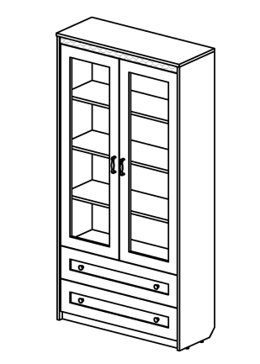
 |  | Артикул | Наименование | Кол-во в изделии, шт. | Цена за единицу, рос. руб | Размер, мм | Вес брутто, кг | Объем, м3 | Кол-во мест
 |  | СФ-314114 | Каркас шкафа | 1 | 14,367 |  | 73.5 | 0.14 | 3
 |  | СФ-315422 | Двери (комплект) | 1 | 5,927 |  | 25.1 | 0.02 | 1
 |  | СФ-315892 | Стенка передняя (комплект) | 1 | 3,481 |  | 5.4 | 0.02 | 1

 |  |  | Итого за изделие: |  | 23,775 | 938 х 360 х 1892 | 104.0 | 0.18 | 5

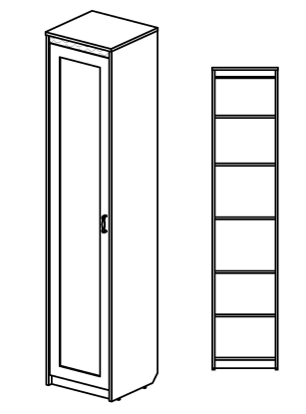
►►► Шкафы глубиной 460 мм ◄◄◄
Цвет: КАРКАС- гасиенда; ФАСАДЫ, ДВЕРИ - гасиенда\гасиенда, капучино\капучино, капучино\гасиенда
 |  | Артикул | Наименование | Кол-во в изделии, шт. | Цена за единицу, рос. руб | Размер, мм | Вес брутто, кг | Объем, м3 | Кол-во мест
 |  | СФ-314101 | Каркас шкафа | 1 | 9,051 |  | 49.0 | 0.08 | 1
 |  | СФ-315801 | Дверь | 1 | 2,813 |  | 9.2 | 0.03 | 1

 |  |  | Итого за изделие: |  | 11,864 | 488 х 460 х 2240 | 58.2 | 0.11 | 2

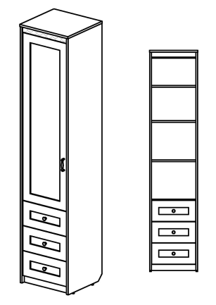
 |  | Артикул | Наименование | Кол-во в изделии, шт. | Цена за единицу, рос. руб | Размер, мм | Вес брутто, кг | Объем, м3 | Кол-во мест
 |  | СФ-314102 | Каркас шкафа | 1 | 12,238 |  | 62.3 | 0.15 | 2
 |  | СФ-315802 | Дверь | 1 | 2,259 |  | 7.1 | 0.02 | 1
 |  | СФ-315853 | Стенка передняя (комплект) | 1 | 4,257 |  | 5.1 | 0.01 | 1

 |  |  | Итого за изделие: | изобр. | 18,754 | 488 х 460 х 2240 | 74.5 | 0.18 | 4
 |  | СФ-314102 | Каркас шкафа | 1 | 12,238 |  | 62.3 | 0.15 | 2
 |  | СФ-315803 | Дверь | 1 | 2,259 |  | 7.1 | 0.02 | 1
 |  | СФ-315853 | Стенка передняя (комплект) | 1 | 4,257 |  | 5.1 | 0.01 | 1

 |  |  | Итого за изделие: | зерк. | 18,754 | 488 х 460 х 2240 | 74.5 | 0.18 | 4

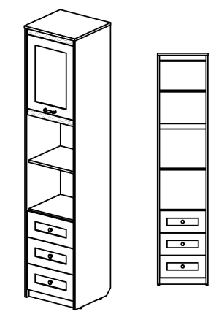
 |  | Артикул | Наименование | Кол-во в изделии, шт. | Цена за единицу, рос. руб | Размер, мм | Вес брутто, кг | Объем, м3 | Кол-во мест
 |  | СФ-314103 | Каркас шкафа | 1 | 12,606 |  | 63.5 | 0.12 | 2
 |  | СФ-315804 | Дверь (универсальная) | 1 | 1,584 |  | 4.0 | 0.01 | 1
 |  | СФ-315853 | Стенка передняя (комплект) | 1 | 4,257 |  | 5.1 | 0.01 | 1

 |  |  | Итого за изделие: |  | 18,447 | 488 х 460 х 2240 | 72.6 | 0.14 | 4

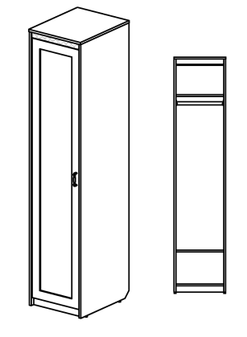
►►► Шкафы глубиной 610 мм ◄◄◄
Цвет: КАРКАС- гасиенда; ФАСАДЫ, ДВЕРИ - гасиенда\гасиенда, капучино\капучино, капучино\гасиенда
 |  | Артикул | Наименование | Кол-во в изделии, шт. | Цена за единицу, рос. руб | Размер, мм | Вес брутто, кг | Объем, м3 | Кол-во мест
 |  | СФ-314104 | Каркас шкафа | 1 | 9,006 |  | 54.6 | 0.10 | 1
 |  | СФ-315801 | Дверь | 1 | 2,813 |  | 9.2 | 0.03 | 1

 |  |  | Итого за изделие: |  | 11,819 | 488 х 610 х 2240 | 63.8 | 0.13 | 2

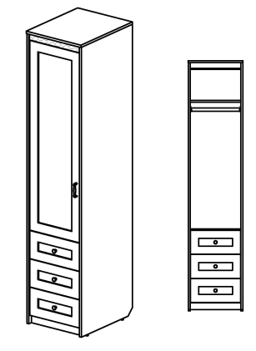
 |  | Артикул | Наименование | Кол-во в изделии, шт. | Цена за единицу, рос. руб | Размер, мм | Вес брутто, кг | Объем, м3 | Кол-во мест
 |  | СФ-314105 | Каркас шкафа | 1 | 12,704 |  | 82.1 | 0.15 | 2
 |  | СФ-315802 | Дверь | 1 | 2,259 |  | 7.1 | 0.02 | 1
 |  | СФ-315853 | Стенка передняя (комплект) | 1 | 4,257 |  | 5.1 | 0.01 | 1

 |  |  | Итого за изделие: | изобр. | 19,220 | 488 х 610 х 2240 | 94.3 | 0.18 | 4
 |  | СФ-314105 | Каркас шкафа | 1 | 12,704 |  | 82.1 | 0.15 | 2
 |  | СФ-315803 | Дверь | 1 | 2,259 |  | 7.1 | 0.02 | 1
 |  | СФ-315853 | Стенка передняя (комплект) | 1 | 4,257 |  | 5.1 | 0.01 | 1

 |  |  | Итого за изделие: | зерк. | 19,220 | 488 х 610 х 2240 | 94.3 | 0.18 | 4

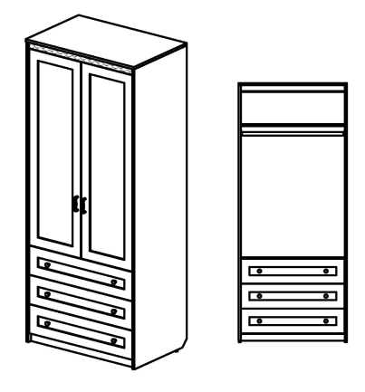
 |  | Артикул | Наименование | Кол-во в изделии, шт. | Цена за единицу, рос. руб | Размер, мм | Вес брутто, кг | Объем, м3 | Кол-во мест
 |  | СФ-314106 | Каркас шкафа | 1 | 16,430 |  | 104.4 | 0.44 | 3
 |  | СФ-315822 | Двери (комплект) | 1 | 4,431 |  | 13.5 | 0.04 | 1
 |  | СФ-315893 | Стенка передняя (комплект) | 1 | 5,351 |  | 8.7 | 0.02 | 1

 |  |  | Итого за изделие: |  | 26,212 | 938 х 610 х 2240 | 126.6 | 0.50 | 5

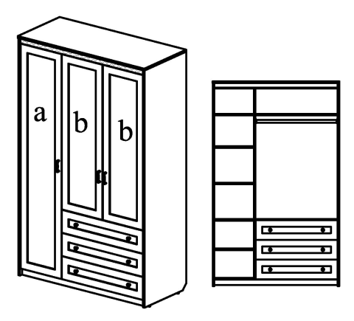
 |  | Артикул | Наименование | Кол-во в изделии, шт. | Цена за единицу, рос. руб | Размер, мм | Вес брутто, кг | Объем, м3 | Кол-во мест
 |  | СФ-314107 | Каркас шкафа | 1 | 21,717 |  | 151.9 | 0.25 | 6
 |  | СФ-315801 | Дверь (а) | 1 | 2,813 |  | 9.2 | 0.03 | 1
 |  | СФ-315822 | Двери (b - комплект) | 1 | 4,431 |  | 13.5 | 0.04 | 1
 |  | СФ-315893 | Стенка передняя (комплект) | 1 | 5,351 |  | 8.7 | 0.02 | 1

 |  |  | Итого за изделие: | изобр. | 34,312 | 1388 х 610 х 2240 | 183.3 | 0.34 | 9
 |  | СФ-314117 | Каркас шкафа | 1 | 21,717 |  | 151.9 | 0.25 | 6
 |  | СФ-315801 | Дверь (а) | 1 | 2,813 |  | 9.2 | 0.03 | 1
 |  | СФ-315822 | Двери (b - комплект) | 1 | 4,431 |  | 13.5 | 0.04 | 1
 |  | СФ-315893 | Стенка передняя (комплект) | 1 | 5,351 |  | 8.7 | 0.02 | 1

 |  |  | Итого за изделие: | зерк. | 34,312 | 1388 х 610 х 2240 | 183.3 | 0.34 | 9

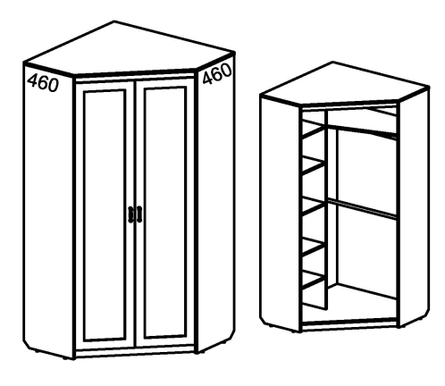
►►► Шкаф угловой ◄◄◄
Цвет: КАРКАС- гасиенда; ДВЕРИ - гасиенда\гасиенда, капучино\капучино, капучино\гасиенда
 |  | Артикул | Наименование | Кол-во в изделии, шт. | Цена за единицу, рос. руб | Размер, мм | Вес брутто, кг | Объем, м3 | Кол-во мест
 |  | СФ-314108 | Каркас шкафа | 1 | 18,231 |  | 120.1 | 0.27 | 3
 |  | СФ-315811 | Двери (комплект) | 1 | 5,591 |  | 17.7 | 0.04 | 1

 |  |  | Итого за изделие: |  | 23,822 | 1100 х 1100 х 2240 | 137.8 | 0.31 | 4

►►► Двери с зеркалом◄◄◄
Цвет: ДВЕРИ - гасиенда\зеркало, капучино\зеркало
 |  | Артикул | Наименование | Кол-во в изделии, шт. | Цена за единицу, рос. руб | Размер, мм | Вес брутто, кг | Объем, м3 | Кол-во мест
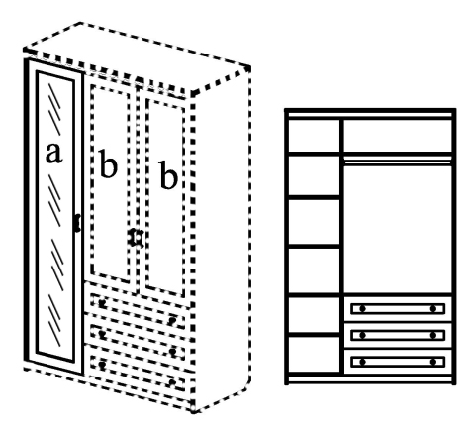
 |  | СФ-315401 | Дверь | 1 | 5,410 | 446 х 19 х 2095 | 42.72 | 0.08 | 1

 | NEW!

 |  | для каркасов шкафов :
 |  | СФ-314101, СФ-314104 , СФ-314107, СФ-314117

 |  | СФ-315405 | Дверь (изобр.) | 1 | 4,200 | 446 х 19 х 1428 | 29.66 | 0.05 | 1
 |  | СФ-315406 | Дверь (зерк.) | 1 | 4,200 | 446 х 19 х 1428 | 29.66 | 0.05 | 1

 | NEW!

 |  | для каркасов шкафов :
 |  | СФ-314102, СФ-314105

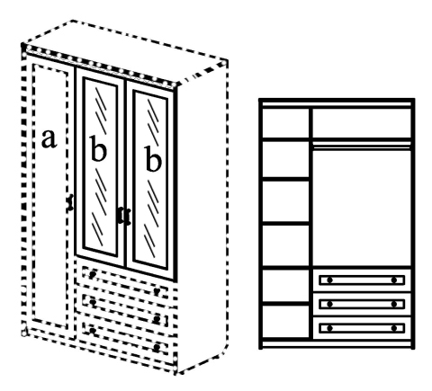
 |  | СФ-315433 | Дверь (комплект) | 1 | 8,128 | 895 х 19 х 1428 | 42.83 | 0.07 | 1

 | NEW!

 |  | для каркасов шкафов :
 |  | СФ-314106, СФ-314107, СФ-314117

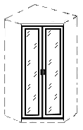
 |  | СФ-315444 | Дверь (комплект) | 1 | 10,657 | 895 х 19 х 2095 | 61.64 | 0.1 | 1

 | NEW!

 |  | для каркаса шкафа :
 |  | СФ-314108

►►► Шкаф-окончание ◄◄◄
Цвет: КАРКАС- гасиенда; ДВЕРИ - гасиенда\гасиенда, капучино\капучино, капучино\гасиенда
* Только к шкафам глубиной 610 мм |  | Артикул | Наименование | Кол-во в изделии, шт. | Цена за единицу, рос. руб | Размер, мм | Вес брутто, кг | Объем, м3 | Кол-во мест
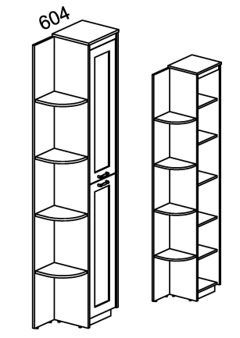
 |  | СФ-314112 | Каркас шкафа | 1 | 11,219 |  | 44.4 | 0.12 | 2
 |  | СФ-315833 | Дверь (комплект) | 1 | 3,316 |  | 7.6 | 0.02 | 1

 |  |  | Итого за изделие: | изобр. | 14,535 | 334 х 604 х 2240 | 52.0 | 0.14 | 3
 |  | СФ-314113 | Каркас шкафа | 1 | 11,219 |  | 44.4 | 0.12 | 2
 |  | СФ-315833 | Дверь (комплект) | 1 | 3,316 |  | 7.6 | 0.02 | 1

 |  |  | Итого за изделие: | зерк. | 14,535 | 334 х 604 х 2240 | 52.0 | 0.14 | 3

►►► Стеллаж-окончание ◄◄◄
Цвет: гасиенда
* Только к шкафам глубиной 460 мм |  | Артикул | Наименование | Кол-во в изделии, шт. | Цена за единицу, рос. руб | Размер, мм | Вес брутто, кг | Объем, м3 | Кол-во мест
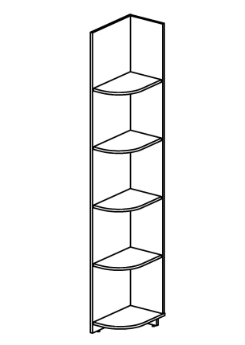
 |  | СФ-314301 | Стеллаж (изобр.) | 1 | 5,658 | 300 x 454 x 2222 | 29.0 | 0.04 | 2
 |  | СФ-314302 | Стеллаж (зерк.) | 1 | 5,658 | 300 x 454 x 2222 | 29.0 | 0.04 | 2

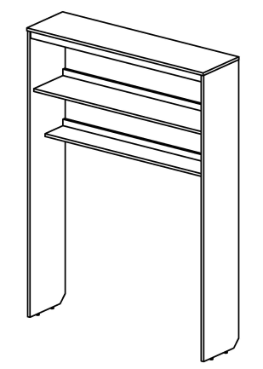
►►► Стеллаж◄◄◄
Цвет: гасиенда
 |  | Артикул | Наименование | Кол-во в изделии, шт. | Цена за единицу, рос. руб | Размер, мм | Вес брутто, кг | Объем, м3 | Кол-во мест
 |  | СФ-314303 | Стеллаж | 1 | 7,125 | 1338 x 360 x 1892 | 33.9 | 0.05 | 1

►►► Полки настенные◄◄◄
Цвет: КАРКАС-гасиенда; ДВЕРЬ - гасиенда\гасиенда, капучино\капучино, капучино\гасиенда
 |  | Артикул | Наименование | Кол-во в изделии, шт. | Цена за единицу, рос. руб | Размер, мм | Вес брутто, кг | Объем, м3 | Кол-во мест
 |  | СФ-316304 | Полка настенная | 1 | 2,761 | 1250 x 270 x 320 | 11.6 | 0.03 | 1

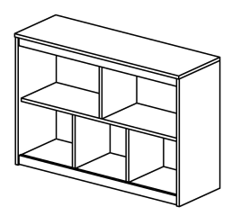
 |  | Артикул | Наименование | Кол-во в изделии, шт. | Цена за единицу, рос. руб | Размер, мм | Вес брутто, кг | Объем, м3 | Кол-во мест
 |  | СФ-316301 | Полка настенная | 1 | 6,091 | 1080х360х732 | 34.3 | 0.08 | 1

 |  | Артикул | Наименование | Кол-во в изделии, шт. | Цена за единицу, рос. руб | Размер, мм | Вес брутто, кг | Объем, м3 | Кол-во мест
 |  | СФ-316002 | Каркас полки настенной | 1 | 4,580 |  | 15.9 | 0.03 | 1
 |  | СФ-315804 | Дверь (универсальная) | 1 | 1,584 |  | 4.0 | 0.01 | 1

 |  |  | Итого за изделие: |  | 6,164 | 488 х 360 х 732 | 19.9 | 0.04 | 2

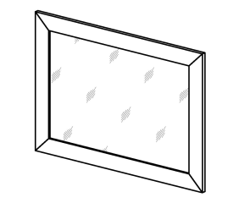
►►► Зеркало настенное ◄◄◄
Цвет: ДЕКОРАТИВНОЙ ВСТАВКИ НА ПРОФИЛЕ-гасиенда, капучино
 |  | Артикул | Наименование | Кол-во в изделии, шт. | Цена за единицу, рос. руб | Размер, мм | Вес брутто, кг | Объем, м3 | Кол-во мест
 |  | СФ-317801 | Зеркало настенное | 1 | 2,171 | 900 x 19 x 650 | 19.9 | 0.04 | 1

